Ark1
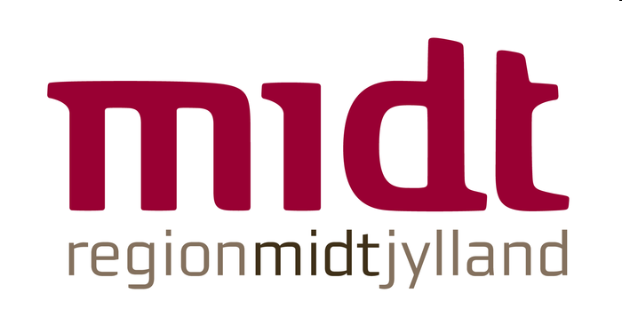
Region Midtjyllands kulturudviklingspulje
Budget og finansieringsplan til flerårige projekter

Bemærk: Spirepuljen kan støtte projekter op til 2 års varighed. Udviklingspuljen kan støtte projekter op til 3 års varighed.

UDGIFTER | År 1 | År 2 | År 3 | I alt
Udgifter - løn
Lønbudget - projektledelse |  |  |  | 0.00
Lønbudget - projektmedarbejdere |  |  |  | 0.00
Lønbudget - administrativt personale |  |  |  | 0.00
Lønbudget - ekstern konsulent |  |  |  | 0.00
Udgifter - indkøb
Indkøb - udstyr |  |  |  | 0.00
indkøb - eksterne ydelser |  |  |  | 0.00
Udgifter - aktiviteter
Produktion |  |  |  | 0.00
Møder/kurser |  |  |  | 0.00
Transport |  |  |  | 0.00
PR/kommunikation |  |  |  | 0.00
Revision |  |  |  | 0.00
Evaluering/videndeling/forankring |  |  |  | 0.00
Øvrige udgifter
Tilføj eventuelle øvrige udgifter - sæt gerne flere linjer ind

UDGIFTER I ALT | 0.00 | 0.00 | 0.00 | 0.00

INDTÆGTER
Ansøgt Region Midtjylland |  |  |  | 0.00
Egen medfinansiering timer - omregnet til kr. |  |  |  | 0.00
Egen medfinansiering kr. |  |  |  | 0.00
Tilføj eventuel anden finansiering - sæt gerne flere linjer ind |  |  |  | 0.00

INDTÆGTER I ALT | 0.00 | 0.00 | 0.00 | 0.00

